상품제안서
저렴한 안전조끼 | 상품코드: F05404

 |  |  |  |  |  |  | 02-412-0044 | www.easy1.co.kr
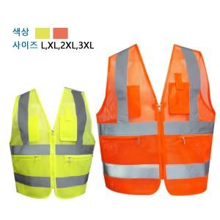

【상세/제작정보】 | ★ 인쇄 시 사이즈별 판비 수량 상관 없이 추가됩니다.

【인쇄/포장옵션】 | 실크 / 별도문의

【공급단가】 | 수량 | 100~ | 300~ | 500~ | 1,000~ | 3,000~
*VAT별도 | 단가 | 7,080원 | 6,820원 | 6,560원 | 6,300원 | 6,140원

【상품 URL】 | http://www.easy1.co.kr/src/goods_detail.php?gdno=5404

